Planilha1
 | EXERCICIO 1 |  | S=(A.B.C).(D.E)

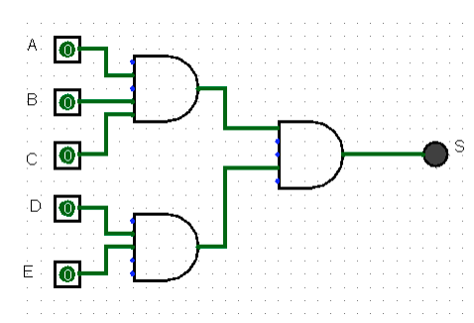
A | B | C | D | E | S1 | S2 | S
0 | 0 | 0 | 0 | 0 | 0 | 0 | 0
0 | 0 | 0 | 0 | 1 | 0 | 0 | 0
0 | 0 | 0 | 1 | 0 | 0 | 0 | 0
0 | 0 | 0 | 1 | 1 | 0 | 1 | 0
0 | 0 | 1 | 0 | 0 | 0 | 0 | 0
0 | 0 | 1 | 0 | 1 | 0 | 0 | 0
0 | 0 | 1 | 1 | 0 | 0 | 0 | 0
0 | 0 | 1 | 1 | 1 | 0 | 1 | 0
0 | 1 | 0 | 0 | 0 | 0 | 0 | 0
0 | 1 | 0 | 0 | 1 | 0 | 0 | 0
0 | 1 | 0 | 1 | 0 | 0 | 0 | 0
0 | 1 | 0 | 1 | 1 | 0 | 1 | 0
0 | 1 | 1 | 0 | 0 | 0 | 0 | 0
0 | 1 | 1 | 0 | 1 | 0 | 0 | 0
0 | 1 | 1 | 1 | 0 | 0 | 0 | 0
0 | 1 | 1 | 1 | 1 | 0 | 1 | 0
1 | 0 | 0 | 0 | 0 | 0 | 0 | 0
1 | 0 | 0 | 0 | 1 | 0 | 0 | 0
1 | 0 | 0 | 1 | 0 | 0 | 0 | 0
1 | 0 | 0 | 1 | 1 | 0 | 1 | 0
1 | 0 | 1 | 0 | 0 | 0 | 0 | 0
1 | 0 | 1 | 0 | 1 | 0 | 0 | 0
1 | 0 | 1 | 1 | 0 | 0 | 0 | 0
1 | 0 | 1 | 1 | 1 | 0 | 1 | 0
1 | 1 | 0 | 0 | 0 | 0 | 0 | 0
1 | 1 | 0 | 0 | 1 | 0 | 0 | 0
1 | 1 | 0 | 1 | 0 | 0 | 0 | 0
1 | 1 | 0 | 1 | 1 | 0 | 1 | 0
1 | 1 | 1 | 0 | 0 | 1 | 0 | 0
1 | 1 | 1 | 0 | 1 | 1 | 0 | 0
1 | 1 | 1 | 1 | 0 | 1 | 0 | 0
1 | 1 | 1 | 1 | 1 | 1 | 1 | 1

Planilha2
 | EXERCICIO 2

A | B | C | D | E | F | S1 | S2 | S3 | S
0 | 0 | 0 | 0 | 0 | 0 | 0 | 0 | 0 | 0
0 | 0 | 0 | 0 | 0 | 1 | 0 | 0 | 0 | 0
0 | 0 | 0 | 0 | 1 | 0 | 0 | 0 | 0 | 0
0 | 0 | 0 | 0 | 1 | 1 | 0 | 0 | 1 | 1
0 | 0 | 0 | 1 | 0 | 0 | 0 | 1 | 0 | 1
0 | 0 | 0 | 1 | 0 | 1 | 0 | 1 | 0 | 1
0 | 0 | 0 | 1 | 1 | 0 | 0 | 1 | 0 | 1
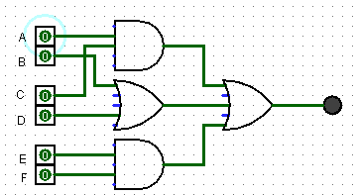
0 | 0 | 0 | 1 | 1 | 1 | 0 | 1 | 1 | 1
0 | 0 | 1 | 0 | 0 | 0 | 0 | 0 | 0 | 0
0 | 0 | 1 | 0 | 0 | 1 | 0 | 0 | 0 | 0
0 | 0 | 1 | 0 | 1 | 0 | 0 | 0 | 0 | 0
0 | 0 | 1 | 0 | 1 | 1 | 0 | 0 | 1 | 1
0 | 0 | 1 | 1 | 0 | 0 | 0 | 1 | 0 | 1
0 | 0 | 1 | 1 | 0 | 1 | 0 | 1 | 0 | 1
0 | 0 | 1 | 1 | 1 | 0 | 0 | 1 | 0 | 1
0 | 0 | 1 | 1 | 1 | 1 | 0 | 1 | 1 | 1
0 | 1 | 0 | 0 | 0 | 0 | 0 | 1 | 0 | 1
0 | 1 | 0 | 0 | 0 | 1 | 0 | 1 | 0 | 1
0 | 1 | 0 | 0 | 1 | 0 | 0 | 1 | 0 | 1
0 | 1 | 0 | 0 | 1 | 1 | 0 | 1 | 1 | 1
0 | 1 | 0 | 1 | 0 | 0 | 0 | 1 | 0 | 1
0 | 1 | 0 | 1 | 0 | 1 | 0 | 1 | 0 | 1
0 | 1 | 0 | 1 | 1 | 0 | 0 | 1 | 0 | 1
0 | 1 | 0 | 1 | 1 | 1 | 0 | 1 | 1 | 1
0 | 1 | 1 | 0 | 0 | 0 | 0 | 1 | 0 | 1
0 | 1 | 1 | 0 | 0 | 1 | 0 | 1 | 0 | 1
0 | 1 | 1 | 0 | 1 | 0 | 0 | 1 | 0 | 1
0 | 1 | 1 | 0 | 1 | 1 | 0 | 1 | 1 | 1
0 | 1 | 1 | 1 | 0 | 0 | 0 | 1 | 0 | 1
0 | 1 | 1 | 1 | 0 | 1 | 0 | 1 | 0 | 1
0 | 1 | 1 | 1 | 1 | 0 | 0 | 1 | 0 | 1
0 | 1 | 1 | 1 | 1 | 1 | 0 | 1 | 1 | 1
1 | 0 | 0 | 0 | 0 | 0 | 0 | 0 | 0 | 0
1 | 0 | 0 | 0 | 0 | 1 | 0 | 0 | 0 | 0
1 | 0 | 0 | 0 | 1 | 0 | 0 | 0 | 0 | 0
1 | 0 | 0 | 0 | 1 | 1 | 0 | 0 | 1 | 1
1 | 0 | 0 | 1 | 0 | 0 | 0 | 1 | 0 | 1
1 | 0 | 0 | 1 | 0 | 1 | 0 | 1 | 0 | 1
1 | 0 | 0 | 1 | 1 | 0 | 0 | 1 | 0 | 1
1 | 0 | 0 | 1 | 1 | 1 | 0 | 1 | 1 | 1
1 | 0 | 1 | 0 | 0 | 0 | 1 | 0 | 0 | 1
1 | 0 | 1 | 0 | 0 | 1 | 1 | 0 | 0 | 1
1 | 0 | 1 | 0 | 1 | 0 | 1 | 0 | 0 | 1
1 | 0 | 1 | 0 | 1 | 1 | 1 | 0 | 1 | 1
1 | 0 | 1 | 1 | 0 | 0 | 1 | 1 | 0 | 1
1 | 0 | 1 | 1 | 0 | 1 | 1 | 1 | 0 | 1
1 | 0 | 1 | 1 | 1 | 0 | 1 | 1 | 0 | 1
1 | 0 | 1 | 1 | 1 | 1 | 1 | 1 | 1 | 1
1 | 1 | 0 | 0 | 0 | 0 | 0 | 1 | 0 | 1
1 | 1 | 0 | 0 | 0 | 1 | 0 | 1 | 0 | 1
1 | 1 | 0 | 0 | 1 | 0 | 0 | 1 | 0 | 1
1 | 1 | 0 | 0 | 1 | 1 | 0 | 1 | 1 | 1
1 | 1 | 0 | 1 | 0 | 0 | 0 | 1 | 0 | 1
1 | 1 | 0 | 1 | 0 | 1 | 0 | 1 | 0 | 1
1 | 1 | 0 | 1 | 1 | 0 | 0 | 1 | 0 | 1
1 | 1 | 0 | 1 | 1 | 1 | 0 | 1 | 1 | 1
1 | 1 | 1 | 0 | 0 | 0 | 1 | 1 | 0 | 1
1 | 1 | 1 | 0 | 0 | 1 | 1 | 1 | 0 | 1
1 | 1 | 1 | 0 | 1 | 0 | 1 | 1 | 0 | 1
1 | 1 | 1 | 0 | 1 | 1 | 1 | 1 | 1 | 1
1 | 1 | 1 | 1 | 0 | 0 | 1 | 1 | 0 | 1
1 | 1 | 1 | 1 | 0 | 1 | 1 | 1 | 0 | 1
1 | 1 | 1 | 1 | 1 | 0 | 1 | 1 | 0 | 1
1 | 1 | 1 | 1 | 1 | 1 | 1 | 1 | 1 | 1

Planilha3
EXERCICIO 3
 | S=(A!.B!.C.D) + (A.B!.C!.D!) + (A.B!.C.D)
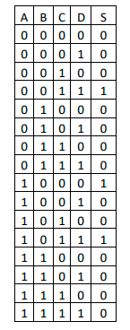
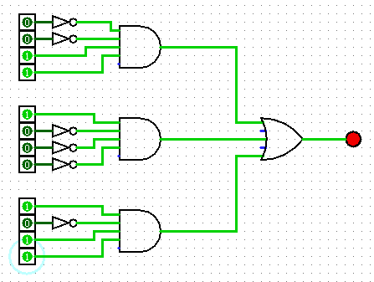

 | A!.B!.C.D

 | A.B!.C!.D!

 | A.B!.C.D

Planilha4
 |  |  |  |  |  |  | S=(!(A+B+C).(D+E))

 |  |  | EXERCICIO 4

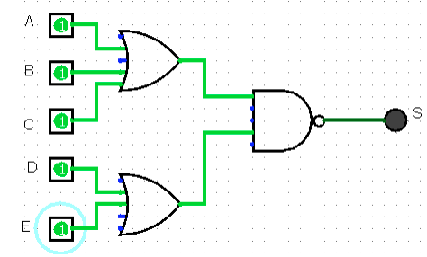
A | B | C | D | E | S1 | S2 | S
0 | 0 | 0 | 0 | 0 | 0 | 0 | 0
0 | 0 | 0 | 0 | 1 | 0 | 1 | 0
0 | 0 | 0 | 1 | 0 | 0 | 1 | 0
0 | 0 | 0 | 1 | 1 | 0 | 1 | 0
0 | 0 | 1 | 0 | 0 | 1 | 0 | 0
0 | 0 | 1 | 0 | 1 | 1 | 1 | 1
0 | 0 | 1 | 1 | 0 | 1 | 1 | 1
0 | 0 | 1 | 1 | 1 | 1 | 1 | 1
0 | 1 | 0 | 0 | 0 | 1 | 0 | 0
0 | 1 | 0 | 0 | 1 | 1 | 1 | 1
0 | 1 | 0 | 1 | 0 | 1 | 1 | 1
0 | 1 | 0 | 1 | 1 | 1 | 1 | 1
0 | 1 | 1 | 0 | 0 | 1 | 0 | 0
0 | 1 | 1 | 0 | 1 | 1 | 1 | 1
0 | 1 | 1 | 1 | 0 | 1 | 1 | 1
0 | 1 | 1 | 1 | 1 | 1 | 1 | 1
1 | 0 | 0 | 0 | 0 | 1 | 0 | 0
1 | 0 | 0 | 0 | 1 | 1 | 1 | 1
1 | 0 | 0 | 1 | 0 | 1 | 1 | 1
1 | 0 | 0 | 1 | 1 | 1 | 1 | 1
1 | 0 | 1 | 0 | 0 | 1 | 0 | 0
1 | 0 | 1 | 0 | 1 | 1 | 1 | 1
1 | 0 | 1 | 1 | 0 | 1 | 1 | 1
1 | 0 | 1 | 1 | 1 | 1 | 1 | 1
1 | 1 | 0 | 0 | 0 | 1 | 0 | 0
1 | 1 | 0 | 0 | 1 | 1 | 1 | 1
1 | 1 | 0 | 1 | 0 | 1 | 1 | 1
1 | 1 | 0 | 1 | 1 | 1 | 1 | 1
1 | 1 | 1 | 0 | 0 | 1 | 0 | 0
1 | 1 | 1 | 0 | 1 | 1 | 1 | 1
1 | 1 | 1 | 1 | 0 | 1 | 1 | 1
1 | 1 | 1 | 1 | 1 | 1 | 1 | 1

Planilha5
 |  |  | EXERCICIO 5

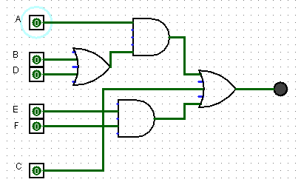
A | B | C | D | E | F
0 | 0 | 0 | 0 | 0 | 0
0 | 0 | 0 | 0 | 0 | 1
0 | 0 | 0 | 0 | 1 | 0
0 | 0 | 0 | 0 | 1 | 1
0 | 0 | 0 | 1 | 0 | 0
0 | 0 | 0 | 1 | 0 | 1
0 | 0 | 0 | 1 | 1 | 0
0 | 0 | 0 | 1 | 1 | 1
0 | 0 | 1 | 0 | 0 | 0
0 | 0 | 1 | 0 | 0 | 1
0 | 0 | 1 | 0 | 1 | 0
0 | 0 | 1 | 0 | 1 | 1
0 | 0 | 1 | 1 | 0 | 0
0 | 0 | 1 | 1 | 0 | 1
0 | 0 | 1 | 1 | 1 | 0
0 | 0 | 1 | 1 | 1 | 1
0 | 1 | 0 | 0 | 0 | 0
0 | 1 | 0 | 0 | 0 | 1
0 | 1 | 0 | 0 | 1 | 0
0 | 1 | 0 | 0 | 1 | 1
0 | 1 | 0 | 1 | 0 | 0
0 | 1 | 0 | 1 | 0 | 1
0 | 1 | 0 | 1 | 1 | 0
0 | 1 | 0 | 1 | 1 | 1
0 | 1 | 1 | 0 | 0 | 0
0 | 1 | 1 | 0 | 0 | 1
0 | 1 | 1 | 0 | 1 | 0
0 | 1 | 1 | 0 | 1 | 1
0 | 1 | 1 | 1 | 0 | 0
0 | 1 | 1 | 1 | 0 | 1
0 | 1 | 1 | 1 | 1 | 0
0 | 1 | 1 | 1 | 1 | 1
1 | 0 | 0 | 0 | 0 | 0
1 | 0 | 0 | 0 | 0 | 1
1 | 0 | 0 | 0 | 1 | 0
1 | 0 | 0 | 0 | 1 | 1
1 | 0 | 0 | 1 | 0 | 0
1 | 0 | 0 | 1 | 0 | 1
1 | 0 | 0 | 1 | 1 | 0
1 | 0 | 0 | 1 | 1 | 1
1 | 0 | 1 | 0 | 0 | 0
1 | 0 | 1 | 0 | 0 | 1
1 | 0 | 1 | 0 | 1 | 0
1 | 0 | 1 | 0 | 1 | 1
1 | 0 | 1 | 1 | 0 | 0
1 | 0 | 1 | 1 | 0 | 1
1 | 0 | 1 | 1 | 1 | 0
1 | 0 | 1 | 1 | 1 | 1
1 | 1 | 0 | 0 | 0 | 0
1 | 1 | 0 | 0 | 0 | 1
1 | 1 | 0 | 0 | 1 | 0
1 | 1 | 0 | 0 | 1 | 1
1 | 1 | 0 | 1 | 0 | 0
1 | 1 | 0 | 1 | 0 | 1
1 | 1 | 0 | 1 | 1 | 0
1 | 1 | 0 | 1 | 1 | 1
1 | 1 | 1 | 0 | 0 | 0
1 | 1 | 1 | 0 | 0 | 1
1 | 1 | 1 | 0 | 1 | 0
1 | 1 | 1 | 0 | 1 | 1
1 | 1 | 1 | 1 | 0 | 0
1 | 1 | 1 | 1 | 0 | 1
1 | 1 | 1 | 1 | 1 | 0
1 | 1 | 1 | 1 | 1 | 1

Planilha6
EXERCICIO 6 |  | S=(A!.B!.C!.D)+(A!.B!.C.D)+(A.B!.C!.D!)+(A.B.C.D)
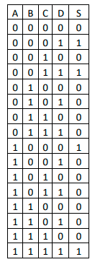
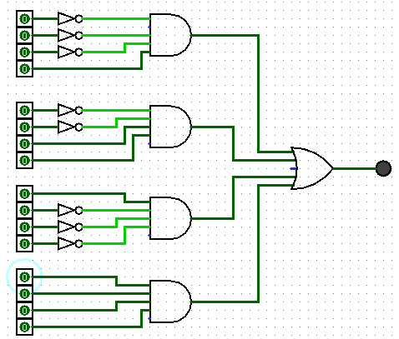

 | A!.B!.C!.D

 | A!.B!.C.D

 | A.B!.C!.D!

 | A.B.C.D

